Обложка
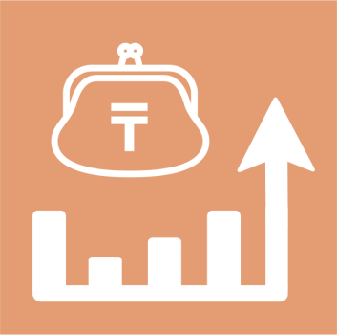
 | Қазақстан Республикасының үй шаруашылықтарын абаттандыру туралы мәліметтер

26 серия

Тұрмыс деңгейі статистикасы
 | 2022 жыл

Статистика уровня жизни | 2022 год

